戸建一棟リフォーム
戸建住宅リフォーム 必要ケース数計算

みらいエコ住宅支援事業
 |  |  |  | 概算ですので、参考値としてご利用ください。

断熱改修の補助額
黄色のセルは
選択してね！
断熱改修の最低使用量
ここは入力！
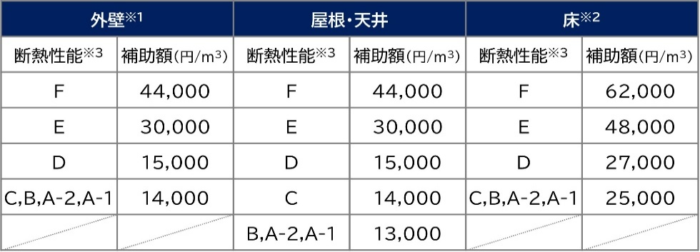
断熱材最低使用量[ｍ³]＝断熱材基準量[ｍ³] ×
トリガールームの床面積[ｍ²]
補助対象住宅の床面積[ｍ²]
ｍ²
ｍ²
 |  |  | トリガールームの床面積 | 30
 |  |  | 補助対象住宅の床面積 | 150
 |  |  |  | 概算
ｍ²
 |  |  | 外壁 | 180
ｍ²
 |  |  | 屋根・天井 | 75
※1 部分断熱の場合は、間仕切壁を含む。
※2 基礎の断熱改修を含む。
※3 断熱材の性能区分については
※1 断熱材の区分については
※2 断熱材の区分「A-1」～「C」と、」断熱材区分「D」～「Ｆ」の双方を用いる場合は、断熱材使用量の算出にあたり、断熱材区分「Ｄ」～「Ｆ」の使用量に1.5を乗じたものを、断熱材区分「Ａ－１」～「Ｃ」の使用量に合算して計算することができる。補助額の算定については、断熱材の区分ごとに、Ⅲ、2，（2）②に定める補助額に断熱材の使用量を乗じて算出する。
※3 基礎断熱の場合の断熱材基準量は、床の断熱材基準量に0.3を乗じた値とする。
こちら。
 |  |  | 床 | 75
こちら。
ここに直接入力もＯＫ！

断熱材区分 A-1、A-2、B、C
アクリア・マットエース他（含 アクリアαR71、アクリアUボードNTα）
 | 外壁 | 屋根・天井 | 床
断熱材基準量（m3） | 9.7 | 9.2 | 4.4
アクリア・マットエース他 | アクリアネクスト14K105X395X2880 | アクリアネクスト14K90X470X2880 | リフォーム用アクリアUボードピンレス24K80X820Ｘ450
断熱材最低使用量（ｍ3） | 2 | 1.9 | 0.9
補助金最低必要ケース | 2 | 2 | 3
必要ケース（概算面積より） | 16 | 6 | 13
設計価格（円/ケース） | 28,630 | 32,465 | 22,645
設計価格（円/面積） | 458,080 | 194,790 | 294,385
 |  |  |  | ※アクリアウールを天井で使う場合、1割程度少なめに出ますので、ご了承下さい。

断熱材区分 D
アクリアαシリーズ（除 アクリアαR71、アクリアUボードNTα）
 | 外壁 | 屋根・天井 | 床
断熱材基準量（m3） | 5.3 | 5.1 | 2.4
アクリアα | アクリアネクストα20K105X430X2880 | アクリアマットα20K155X455X1370 | アクリアUボードピンレスα36K105X805X805
断熱材最低使用量（ｍ3） | 1.1 | 1.1 | 0.5
補助金最低必要ケース | 2 | 2 | 2
必要ケース（概算面積より） | 24 | 16 | 16
設計価格（円/ケース） | 28,152 | 24,840 | 26,280
設計価格（円/面積） | 675,648 | 397,440 | 420,480
 |  |  |  | ※アクリアウールαを天井で使う場合、1割程度少なめに出ますので、ご了承下さい。

共同住宅等リフォーム
共同住宅等リフォーム 必要ケース数計算

みらいエコ住宅支援事業
 |  |  |  | 概算ですので、参考値としてご利用ください。

断熱改修の補助額
黄色のセルは
選択してね！
断熱改修の最低使用量
ここは入力！
断熱材最低使用量[ｍ³]＝断熱材基準量[ｍ³] ×
トリガールームの床面積[ｍ²]
補助対象住宅の床面積[ｍ²]
ｍ²
ｍ²
 |  |  | トリガールームの床面積 | 50
 |  |  | 補助対象住宅の床面積 | 100
 |  |  |  | 概算
ｍ²
 |  |  | 外壁 | 120
ｍ²
 |  |  | 屋根・天井 | 50
※1 部分断熱の場合は、間仕切壁を含む。
※2 基礎の断熱改修を含む。
※3 断熱材の性能区分については
※1 断熱材の区分については
※2 断熱材の区分「A-1」～「C」と、」断熱材区分「D」～「Ｆ」の双方を用いる場合は、断熱材使用量の算出にあたり、断熱材区分「Ｄ」～「Ｆ」の使用量に1.5を乗じたものを、断熱材区分「Ａ－１」～「Ｃ」の使用量に合算して計算することができる。補助額の算定については、断熱材の区分ごとに、Ⅲ、2，（2）②に定める補助額に断熱材の使用量を乗じて算出する。
※3 基礎断熱の場合の断熱材基準量は、床の断熱材基準量に0.3を乗じた値とする。
こちら。
 |  |  | 床 | 50
こちら。

断熱材区分 A-1、A-2、B、C
アクリア・マットエース他（含 アクリアαR71、アクリアUボードNTα）
 | 外壁 | 屋根・天井 | 床
断熱材基準量（m3） | 4.9 | 9.2 | 4.9
アクリア・マットエース他 | アクリアネクスト14K105X395X2880 | アクリアネクスト14K90X470X2880 | リフォーム用アクリアUボードピンレス24K80X820Ｘ450
断熱材最低使用量（ｍ3） | 2.5 | 4.6 | 2.5
補助金最低必要ケース | 3 | 4 | 7
必要ケース（概算面積より） | 11 | 4 | 9
設計価格（円/ケース） | 28,630 | 32,465 | 22,645
設計価格（円/面積） | 314,930 | 129,860 | 203,805
 |  |  |  | ※アクリアウールを天井で使う場合、1割程度少なめに出ますので、ご了承下さい。

断熱材区分 D
アクリアαシリーズ（除 アクリアαR71、アクリアUボードNTα）
 | 外壁 | 屋根・天井 | 床
断熱材基準量（m3） | 2.7 | 5.1 | 2.4
アクリアα | アクリアTSα28K105X390X1370 | アクリアマットα20K155X455X1370 | アクリアUボードピンレスα36K105X805X805
断熱材最低使用量（ｍ3） | 1.4 | 2.6 | 1.2
補助金最低必要ケース | 7 | 4 | 3
必要ケース（概算面積より） | 25 | 11 | 11
設計価格（円/ケース） | 17,460 | 24,840 | 26,280
設計価格（円/面積） | 436,500 | 273,240 | 289,080
 |  |  |  | ※アクリアウールαを天井で使う場合、1割程度少なめに出ますので、ご了承下さい。

